Титульный новый
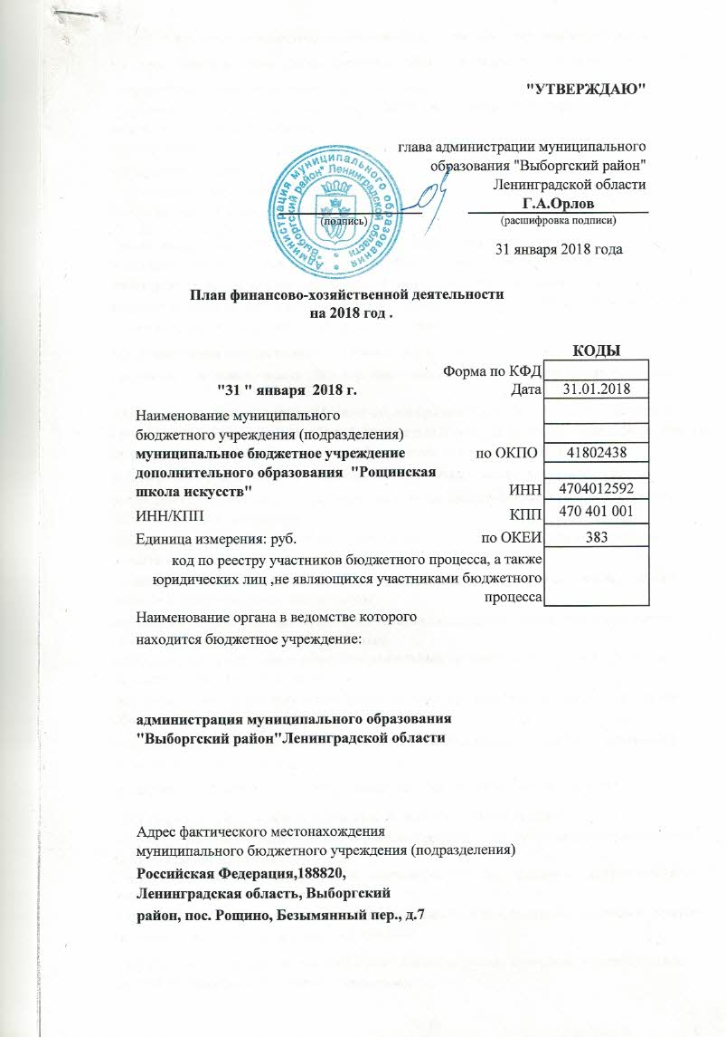

обоснование 2 (3)
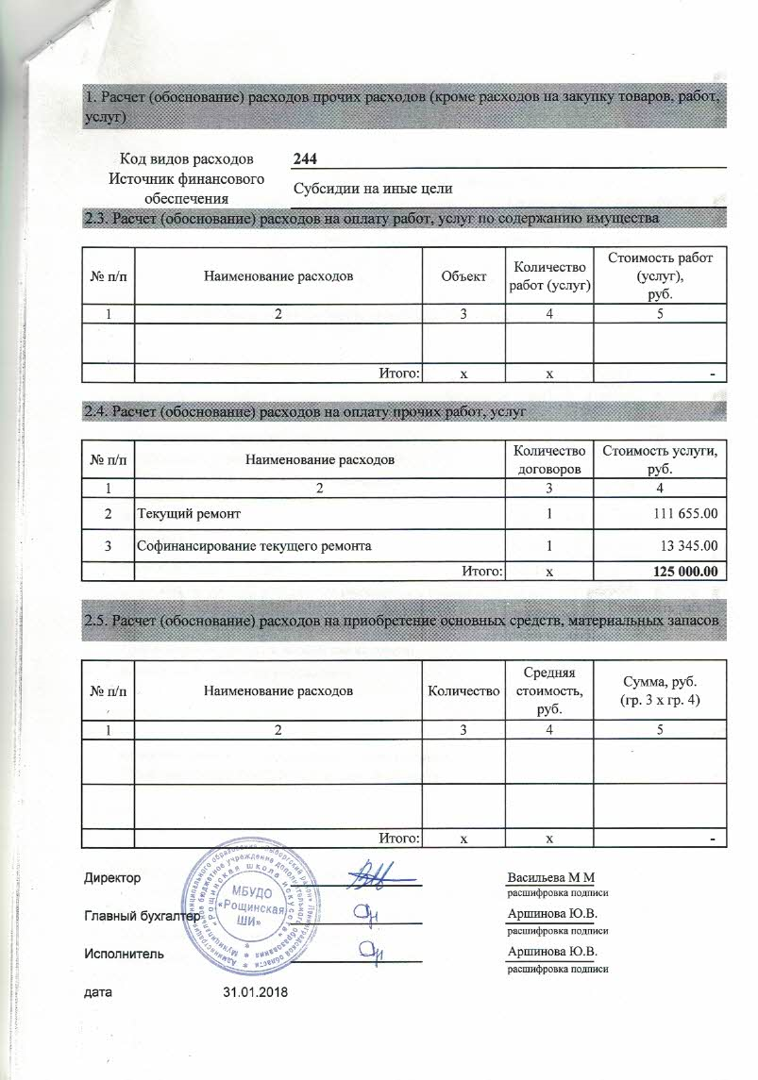
1. Расчет (обоснование) расходов прочих расходов (кроме расходов на закупку товаров, работ, услуг)

Код видов расходов |  | 244
Источник финансового обеспечения |  | Субсидии на иные цели
2.3. Расчет (обоснование) расходов на оплату работ, услуг по содержанию имущества

№ п/п | Наименование расходов |  | Объект | Количество работ (услуг) | Стоимость работ (услуг), руб.
1 | 2 |  | 3 | 4 | 5

 | Итого: |  | х | х | -

2.4. Расчет (обоснование) расходов на оплату прочих работ, услуг

№ п/п | Наименование расходов |  |  | Количество договоров | Стоимость услуги, руб.
1 | 2 |  |  | 3 | 4
2 | Текущий ремонт |  |  | 1 | 111,655.00
3 | Софинансирование текущего ремонта |  |  | 1 | 13,345.00
 | Итого: |  |  | х | 125,000.00

2.5. Расчет (обоснование) расходов на приобретение основных средств, материальных запасов

№ п/п | Наименование расходов |  | Количество | Средняя стоимость, руб. | Сумма, руб. (гр. 3 х гр. 4)
1 | 2 |  | 3 | 4 | 5

 | Итого: |  | х | х | -

Директор |  |  |  | Васильева М М
 |  |  |  | расшифровка подписи
Главный бухгалтер |  |  |  | Аршинова Ю.В.
 |  |  |  | расшифровка подписи
Исполнитель |  |  |  | Аршинова Ю.В.
 |  |  |  | расшифровка подписи
дата | 2018-01-31

